상품제안서
AHC 선케어 멀티 프리미엄 파우치 16호 | 상품코드: S47839

 |  |  |  |  |  |  | 02-713-8555 | www.synergygift.co.kr
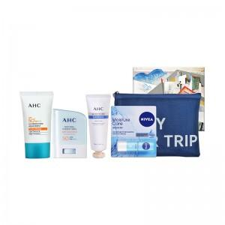

【상세/제작정보】

【인쇄/포장옵션】 | 라벨지스티커 / 포장지포장

【공급단가】 | 수량 | 50~ | 100~ | 300~ | 500~ | 1,000~
*VAT별도 | 단가 | 23,000원 | 22,200원 | 21,300원 | 20,900원 | 20,500원

【상품 URL】 | https://www.synergygift.co.kr:443/src/goods_detail.php?gdno=47839

